Overview
In this file the initial transport shares are determined for most datasets. Below you can find information on each sheet in this file.

Sheets

 | Assumptions | Assumptions used in the determination of initial shares
 | NL | A CBS-based, more detailed determination of initial transport shares for the Netherlands

NL
CBS only provides data about installed capacity and delivered heat for agriculture and utilities sector combined
It is assumed that the split of heat pumps between the agriculture and the utilities sector is the same as for the 2013 dataset

Data extracted from CBS and conversion definitions
 |  | Thermisch vermogen Opgesteld aan het einde van het jaar MW-thermisch | Energiestromen Bruto warmteproductie warmtepompen TJ | Geleverd vermogen [MWh] | Energiestromen Verbruik van elektriciteit en aardgas TJ | Energiestromen Onttrekking warmte uit bodem of lucht TJ | http://statline.cbs.nl/Statweb/publication/?DM=SLNL&PA=82380NED&D1=a&D2=a&D3=a&D4=16-21&HDR=T&STB=G2,G1,G3&VW=T
Warmtepompen met bodemwarmte | 2015 | 883 | 3496 | 971111.11111 | 913 | 2583 | Warmtepompen | aantallen, thermisch vermogen en energiestromen
Warmtepompen met buitenluchtwarmte | 2015 | 1583 | 2315 | 643055.55556 | 231 | 333 |  |  | Onderwerpen | Aantal warmtepompen | Aantal warmtepompen | Aantal warmtepompen | Thermisch vermogen | Thermisch vermogen | Thermisch vermogen | Energiestromen | Energiestromen | Energiestromen | Vermeden verbruik van fossiele energie | Vermeden emissie kooldioxide (CO2)
Conversion MWh to TJ | 277.77777778 | MWh/TJ |  |  |  |  |  |  | Onderwerpen | In gebruik genomen | Uit gebruik genomen | Opgesteld aan het einde van het jaar | In gebruik genomen | Uit gebruik genomen | Opgesteld aan het einde van het jaar | Bruto warmteproductie warmtepompen | Verbruik van elektriciteit en aardgas | Onttrekking warmte uit bodem of lucht | Vermeden verbruik van fossiele energie | Vermeden emissie kooldioxide (CO2)
 |  |  |  |  |  |  | Sector | Warmtepompen | Perioden | aantal | aantal | aantal | MW-thermisch | MW-thermisch | MW-thermisch | TJ | TJ | TJ | TJ | mln kg
Technology specifications ETM |  |  |  |  |  |  | Totaal | Totaal warmtepompen | 2010 | 17953 | 67 | 75044 | 355 | 1 | 1248 | 3869 | 1150 | 2719 | 1445 | 54
 | ambient_heat | network_gas |  |  |  |  | Totaal | Totaal warmtepompen | 2011 | 44372 | 146 | 119270 | 426 | 2 | 1673 | 4704 | 1429 | 3275 | 1797 | 68
buildings_space_heater_collective_heatpump_water_water_ts_electricity | 88.89% | 11% |  |  |  |  | Totaal | Totaal warmtepompen | 2012 | 42745 | 1408 | 160608 | 387 | 8 | 2052 | 5508 | 1696 | 3813 | 1932 | 55
agriculture_heatpump_water_water_ts_electricity | 95.65% | 4.35% |  |  |  |  | Totaal | Totaal warmtepompen | 2013 | 40538 | 1669 | 199477 | 384 | 14 | 2422 | 6355 | 1979 | 4377 | 2224 | 52
 |  |  |  |  |  |  | Totaal | Totaal warmtepompen | 2014 | 46538 | 880 | 245134 | 429 | 10 | 2841 | 7298 | 2302 | 4996 | 2362 | 45
Heat pump with TS same division as in 2013-dataset
 | 2013 demand in ETM | TJ
Demand buildings_space_heater_collective_heatpump_water_water_ts_electricity | 4.19 B | 4190000 |  |  |  |  | Totaal | Totaal warmtepompen | 2015 | 51262 | 938 | 295459 | 445 | 14 | 3272 | 8314 | 2660 | 5653 | 2577 | 17
Demand agriculture_heatpump_water_water_ts_electricity | 404.62 M | 404620 |  |  |  |  | Totaal | Warmtepompen met bodemwarmte | 2010 | 5677 | 41 | 30293 | 117 | 1 | 749 | 2967 | 784 | 2183 | 1312 | 55
 |  |  |  |  |  |  | Totaal | Warmtepompen met bodemwarmte | 2011 | 5859 | 100 | 36052 | 122 | 2 | 869 | 3441 | 903 | 2538 | 1582 | 67
Energy usage heat pumps with thermal storage |  |  |  |  |  |  | Totaal | Warmtepompen met bodemwarmte | 2012 | 5786 | 581 | 41257 | 113 | 7 | 975 | 3860 | 1008 | 2852 | 1700 | 62
 | Gas usage [TJ] | Ambient heat usage [TJ] |  |  |  |  | Totaal | Warmtepompen met bodemwarmte | 2013 | 3052 | 427 | 43882 | 111 | 12 | 1074 | 4253 | 1107 | 3147 | 1908 | 64
buildings_space_heater_collective_heatpump_water_water_ts_electricity | 832.60 | 6661.5309356 |  |  |  |  | Totaal | Warmtepompen met bodemwarmte | 2014 | 2510 | 406 | 45986 | 96 | 10 | 1160 | 4595 | 1191 | 3404 | 2007 | 65
agriculture_heatpump_water_water_ts_electricity | 80.40 | 1767.926648 |  |  |  |  | Totaal | Warmtepompen met bodemwarmte | 2015 | 2086 | 665 | 47407 | 91 | 13 | 1238 | 4902 | 1268 | 3634 | 2138 | 57
 |  |  |  |  |  |  | Totaal | Warmtepompen met buitenluchtwarmte | 2010 | 12276 | 26 | 44751 | 239 | 0 | 499 | 902 | 367 | 536 | 133 | -1
 |  |  |  |  |  |  | Totaal | Warmtepompen met buitenluchtwarmte | 2011 | 38513 | 46 | 83218 | 305 | 0 | 804 | 1263 | 526 | 737 | 215 | 1
Paste in 9_agriculture_analysis |  |  |  |  |  |  | Totaal | Warmtepompen met buitenluchtwarmte | 2012 | 36959 | 827 | 119350 | 274 | 1 | 1077 | 1648 | 688 | 961 | 232 | -7
Electric heat pump with thermal storage | 1.8% |  |  |  |  |  | Totaal | Warmtepompen met buitenluchtwarmte | 2013 | 37486 | 1242 | 155594 | 273 | 2 | 1348 | 2102 | 872 | 1230 | 316 | -13
Gas-fired heater | 31.6% |  |  |  |  |  | Totaal | Warmtepompen met buitenluchtwarmte | 2014 | 44028 | 474 | 199148 | 333 | 1 | 1681 | 2703 | 1111 | 1592 | 355 | -20
Oil-fired heater | 17.9% |  |  |  |  |  | Totaal | Warmtepompen met buitenluchtwarmte | 2015 | 49176 | 273 | 248051 | 354 | 0 | 2035 | 3412 | 1393 | 2019 | 439 | -39
Biomass-fired heater | 0.9% |  |  |  |  |  | Woningen | Totaal warmtepompen | 2010 | 8400 | 43 | 51058 | 65 | 0 | 302 | 1262 | 370 | 892 | 476 | 18
Geothermal | 1.0% |  |  |  |  |  | Woningen | Totaal warmtepompen | 2011 | 18649 | 109 | 69598 | 111 | 1 | 412 | 1559 | 477 | 1082 | 602 | 23
CHP and heat network | 46.8% |  |  |  |  |  | Woningen | Totaal warmtepompen | 2012 | 19163 | 1297 | 87464 | 100 | 4 | 507 | 1795 | 555 | 1241 | 645 | 19
 |  |  |  |  |  |  | Woningen | Totaal warmtepompen | 2013 | 16739 | 1547 | 102656 | 87 | 7 | 587 | 1999 | 631 | 1368 | 706 | 17
 |  |  |  |  |  |  | Woningen | Totaal warmtepompen | 2014 | 19323 | 753 | 121226 | 106 | 3 | 690 | 2238 | 717 | 1520 | 728 | 14
Technology | Final demand converted per technology (TJ) | Effiency per technology | Useful demand created per technology (TJ) | Percentage of heat delivered per technology (%) | Comment |  | Woningen | Totaal warmtepompen | 2015 | 22926 | 727 | 143425 | 121 | 4 | 806 | 2502 | 812 | 1690 | 774 | 5
Gas-fired heater | 35,975.96 | 0.9 | 32,378.36 | 31.6% | Final demand is extracted from the energy balance. |  | Woningen | Warmtepompen met bodemwarmte | 2010 | 5040 | 18 | 23481 | 46 | 0 | 233 | 925 | 234 | 690 | 427 | 18
Oil-fired heater | 23,321.03 | 0.8 | 18,392.36 | 17.9% | Final demand is extracted from the energy balance. |  | Woningen | Warmtepompen met bodemwarmte | 2011 | 4890 | 66 | 28305 | 44 | 0 | 277 | 1099 | 278 | 821 | 523 | 23
Biomass-fired heater | 1,165.77 | 0.8 | 886.95 | 0.9% | Final demand is extracted from the energy balance. |  | Woningen | Warmtepompen met bodemwarmte | 2012 | 4843 | 492 | 32656 | 39 | 3 | 313 | 1239 | 313 | 926 | 564 | 21
Geothermal | 43.17 | 24.0 | 1,035.99 | 1.0% | Final demand is extracted from the energy balance. Note that geothermal heaters have an electric final demand of (input of environment heat) / (COP - 1) |  | Woningen | Warmtepompen met bodemwarmte | 2013 | 2422 | 378 | 34700 | 19 | 6 | 326 | 1292 | 326 | 966 | 598 | 21
CHP and heat network | 48,057.10 | 1.0 | 48,057.10 | 46.8% | Final demand is extracted from the energy balance. |  | Woningen | Warmtepompen met bodemwarmte | 2014 | 2010 | 279 | 36431 | 18 | 2 | 342 | 1354 | 342 | 1013 | 609 | 20
Electric heat pump with thermal storage | 80.40 | 23.0 | 1,849.25 | 1.8% |  |  | Woningen | Warmtepompen met bodemwarmte | 2015 | 1648 | 454 | 37625 | 17 | 4 | 355 | 1406 | 354 | 1051 | 630 | 18
 |  |  |  |  |  |  | Woningen | Warmtepompen met buitenluchtwarmte | 2010 | 3360 | 25 | 27577 | 20 | 0 | 68 | 338 | 135 | 202 | 49 | 0
 |  |  |  |  |  |  | Woningen | Warmtepompen met buitenluchtwarmte | 2011 | 13759 | 43 | 41293 | 66 | 0 | 134 | 461 | 199 | 261 | 79 | 1

 |  |  |  |  |  |  | Woningen | Warmtepompen met buitenluchtwarmte | 2012 | 14320 | 805 | 54808 | 61 | 1 | 195 | 557 | 242 | 315 | 80 | -2
 |  |  |  |  |  |  | Woningen | Warmtepompen met buitenluchtwarmte | 2013 | 14317 | 1169 | 67956 | 68 | 2 | 261 | 707 | 305 | 402 | 108 | -4
 |  |  |  |  |  |  | Woningen | Warmtepompen met buitenluchtwarmte | 2014 | 17313 | 474 | 84795 | 88 | 1 | 348 | 883 | 376 | 508 | 119 | -6
 |  |  |  |  |  |  | Woningen | Warmtepompen met buitenluchtwarmte | 2015 | 21278 | 273 | 105800 | 104 | 0 | 451 | 1097 | 458 | 639 | 143 | -12
 |  |  |  |  |  |  | Utiliteitsgebouwen, kassen en stallen | Totaal warmtepompen | 2010 | 9553 | 24 | 23986 | 290 | 1 | 947 | 2607 | 780 | 1827 | 969 | 36
 |  |  |  |  |  |  | Utiliteitsgebouwen, kassen en stallen | Totaal warmtepompen | 2011 | 25723 | 37 | 49673 | 315 | 1 | 1261 | 3144 | 952 | 2193 | 1194 | 45
 |  |  |  |  |  |  | Utiliteitsgebouwen, kassen en stallen | Totaal warmtepompen | 2012 | 23582 | 111 | 73144 | 287 | 4 | 1544 | 3713 | 1141 | 2572 | 1287 | 36
 |  |  |  |  |  |  | Utiliteitsgebouwen, kassen en stallen | Totaal warmtepompen | 2013 | 23799 | 122 | 96821 | 297 | 6 | 1835 | 4356 | 1347 | 3008 | 1518 | 35
 |  |  |  |  |  |  | Utiliteitsgebouwen, kassen en stallen | Totaal warmtepompen | 2014 | 27215 | 127 | 123908 | 323 | 7 | 2151 | 5061 | 1585 | 3476 | 1634 | 31
 |  |  |  |  |  |  | Utiliteitsgebouwen, kassen en stallen | Totaal warmtepompen | 2015 | 28336 | 211 | 152034 | 324 | 10 | 2466 | 5811 | 1848 | 3963 | 1803 | 12
 |  |  |  |  |  |  | Utiliteitsgebouwen, kassen en stallen | Warmtepompen met bodemwarmte | 2010 | 637 | 23 | 6812 | 71 | 1 | 516 | 2042 | 549 | 1493 | 886 | 37
 |  |  |  |  |  |  | Utiliteitsgebouwen, kassen en stallen | Warmtepompen met bodemwarmte | 2011 | 969 | 34 | 7747 | 77 | 1 | 592 | 2343 | 625 | 1718 | 1059 | 45
 |  |  |  |  |  |  | Utiliteitsgebouwen, kassen en stallen | Warmtepompen met bodemwarmte | 2012 | 943 | 89 | 8601 | 74 | 4 | 662 | 2622 | 695 | 1926 | 1135 | 41
 |  |  |  |  |  |  | Utiliteitsgebouwen, kassen en stallen | Warmtepompen met bodemwarmte | 2013 | 630 | 49 | 9182 | 92 | 6 | 748 | 2961 | 780 | 2181 | 1310 | 44
 |  |  |  |  |  |  | Utiliteitsgebouwen, kassen en stallen | Warmtepompen met bodemwarmte | 2014 | 500 | 127 | 9555 | 78 | 7 | 818 | 3241 | 850 | 2391 | 1398 | 45
 |  |  |  |  |  |  | Utiliteitsgebouwen, kassen en stallen | Warmtepompen met bodemwarmte | 2015 | 438 | 211 | 9782 | 74 | 10 | 883 | 3496 | 913 | 2583 | 1508 | 39
 |  |  |  |  |  |  | Utiliteitsgebouwen, kassen en stallen | Warmtepompen met buitenluchtwarmte | 2010 | 8916 | 1 | 17174 | 219 | 0 | 431 | 565 | 231 | 333 | 83 | -1
 |  |  |  |  |  |  | Utiliteitsgebouwen, kassen en stallen | Warmtepompen met buitenluchtwarmte | 2011 | 24754 | 3 | 41925 | 238 | 0 | 669 | 802 | 327 | 475 | 136 | 0
 |  |  |  |  |  |  | Utiliteitsgebouwen, kassen en stallen | Warmtepompen met buitenluchtwarmte | 2012 | 22639 | 22 | 64542 | 213 | 0 | 882 | 1092 | 446 | 646 | 152 | -5
 |  |  |  |  |  |  | Utiliteitsgebouwen, kassen en stallen | Warmtepompen met buitenluchtwarmte | 2013 | 23169 | 73 | 87638 | 206 | 0 | 1088 | 1395 | 567 | 828 | 208 | -9
 |  |  |  |  |  |  | Utiliteitsgebouwen, kassen en stallen | Warmtepompen met buitenluchtwarmte | 2014 | 26715 | 0 | 114353 | 245 | 0 | 1333 | 1820 | 735 | 1085 | 236 | -14
 |  |  |  |  |  |  | Utiliteitsgebouwen, kassen en stallen | Warmtepompen met buitenluchtwarmte | 2015 | 27898 | 0 | 142251 | 250 | 0 | 1583 | 2315 | 935 | 1380 | 296 | -27
 |  |  |  |  |  |  | © Centraal Bureau voor de Statistiek, Den Haag/Heerlen 26-9-2017

shares NVG
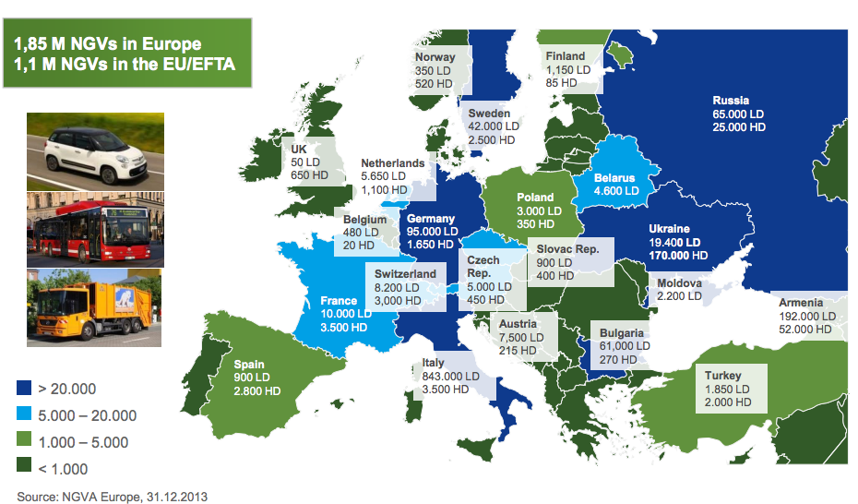
 | Input shares determination

 | Country | # LNG HDVs | # NG HDVs | # CNG HDVS | # CNG LDVs
 | nl | 291 | 1100 | 809 | 5650

LNG/CNG shares | Country | LNG | CNG | LNG share | CNG share
 | nl | 147711600 | 638064750 | 18.80% | 81.20%

CNG LD/HD shares | Country | LD | HD | LD share | HD share
 | nl | 181788750 | 456276000 | 28.49% | 71.51%
 | Data for calculations from respective nodes source analyses, TNO 2013 natural gas in transport

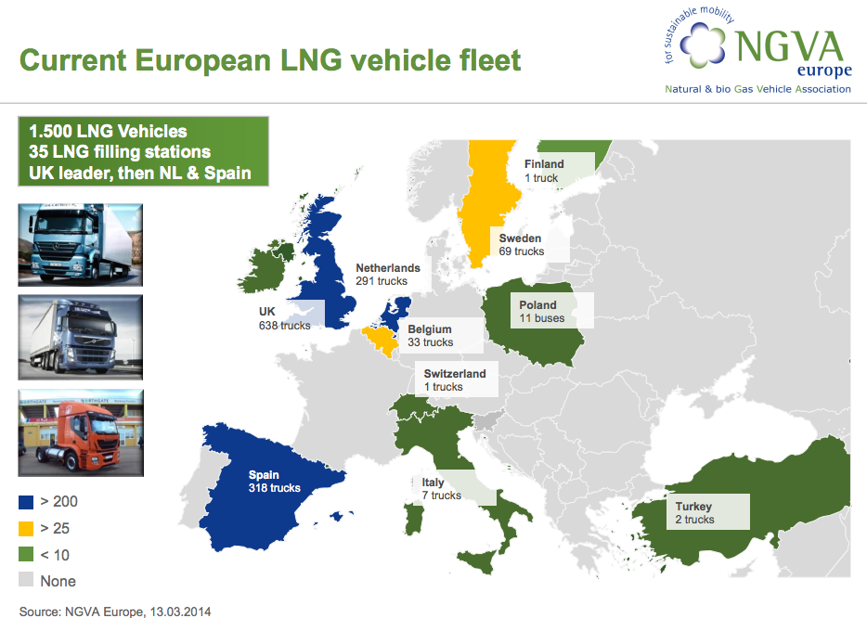
 | fuel | vehicle | annual kms | efficiency | energy consumed
 | CNG | LDV | 15000 | 0.4662004662 | 32175 | MJ
 | CNG | HDV | 60000 | 0.10638297872 | 564000 | MJ
 | LNG | HDV | 60000 | 0.11820330969 | 507600 | MJ

 | Sources

 | NVGA Europe (2014): Prospects and Development Status of European NGV Market
 | http://www.acer.europa.eu/Media/Events/3rd-Gas-Target-Model-Stakeholders-Workshop/Documents/10.%20Maedge%20Promoting%20gas%20in%20transport.pdf

 | NGVA Europe (2013): NGVs and Fuel Consumption Worldwide
 | http://www.ngvaeurope.eu/worldwide-ngv-statistics

